IO-OPERATONS
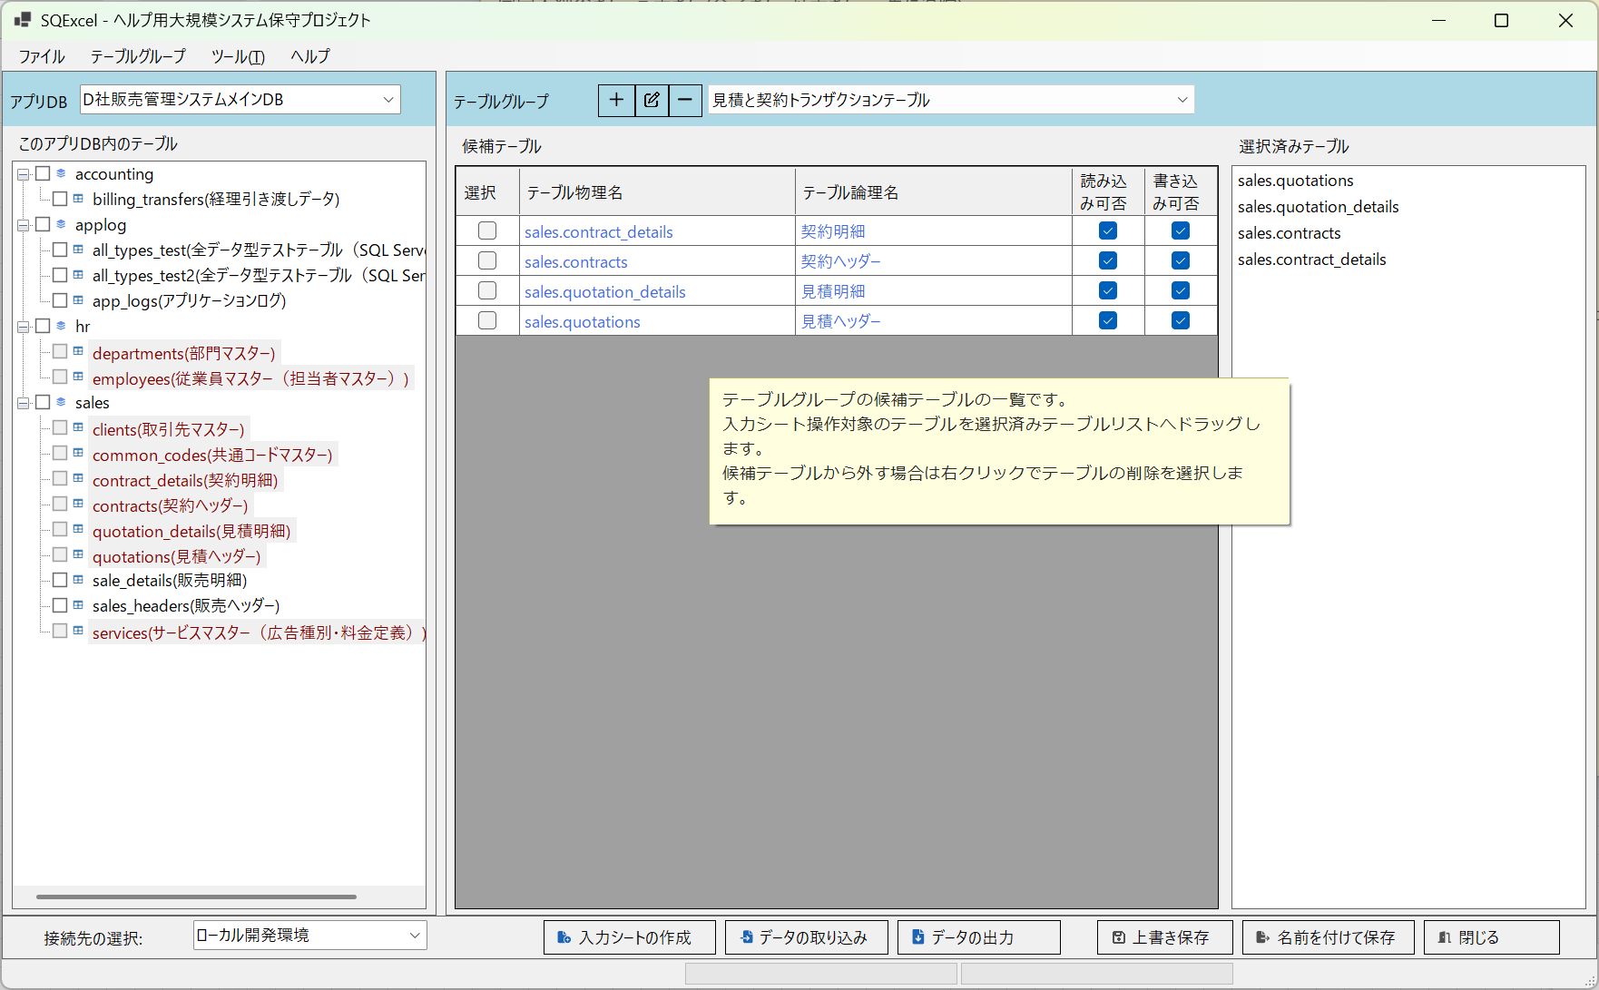
■ | IOP001_IOOperationForm
 | [IO操作画面の構成]
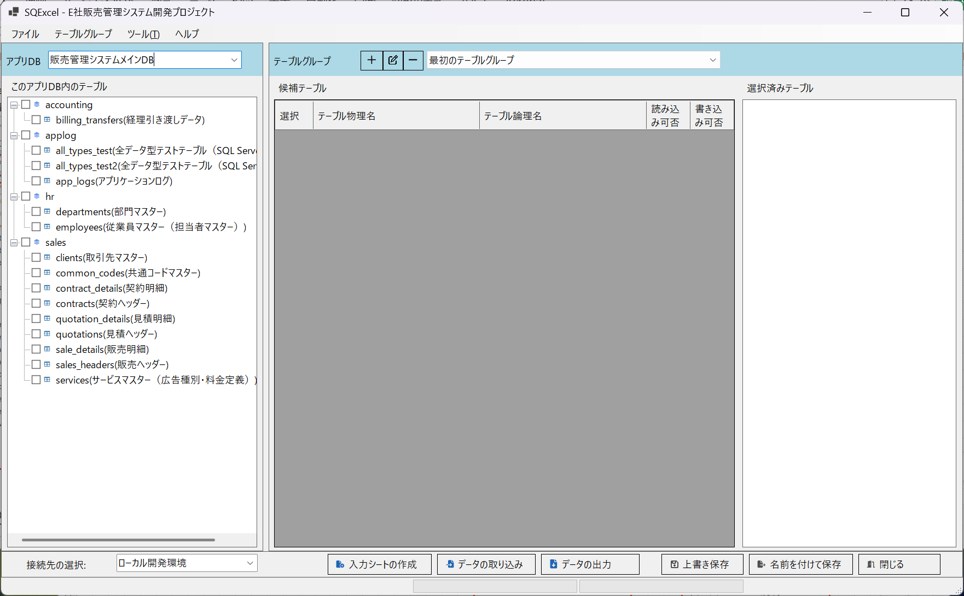
①
③
②
④
⑤
⑥
⑦

■ | IOP002a_AppDbTablesTree
 | [スキーマ・テーブルツリー内のテーブル]
 | スキーマ・テーブルツリーに表示されるのはアクティブな接続先DBに含まれているテーブルです。
 | 画面構成セクションのスキーマ・テーブルツリーのテーブル群は、ローカル開発環境(データベース名＝SQL2ExcelDB)内に配置されている全てのテーブルです。
 | ※以下はSSMS (SQL Server Management Studio)に表示されるローカル開発環境のテーブルです。
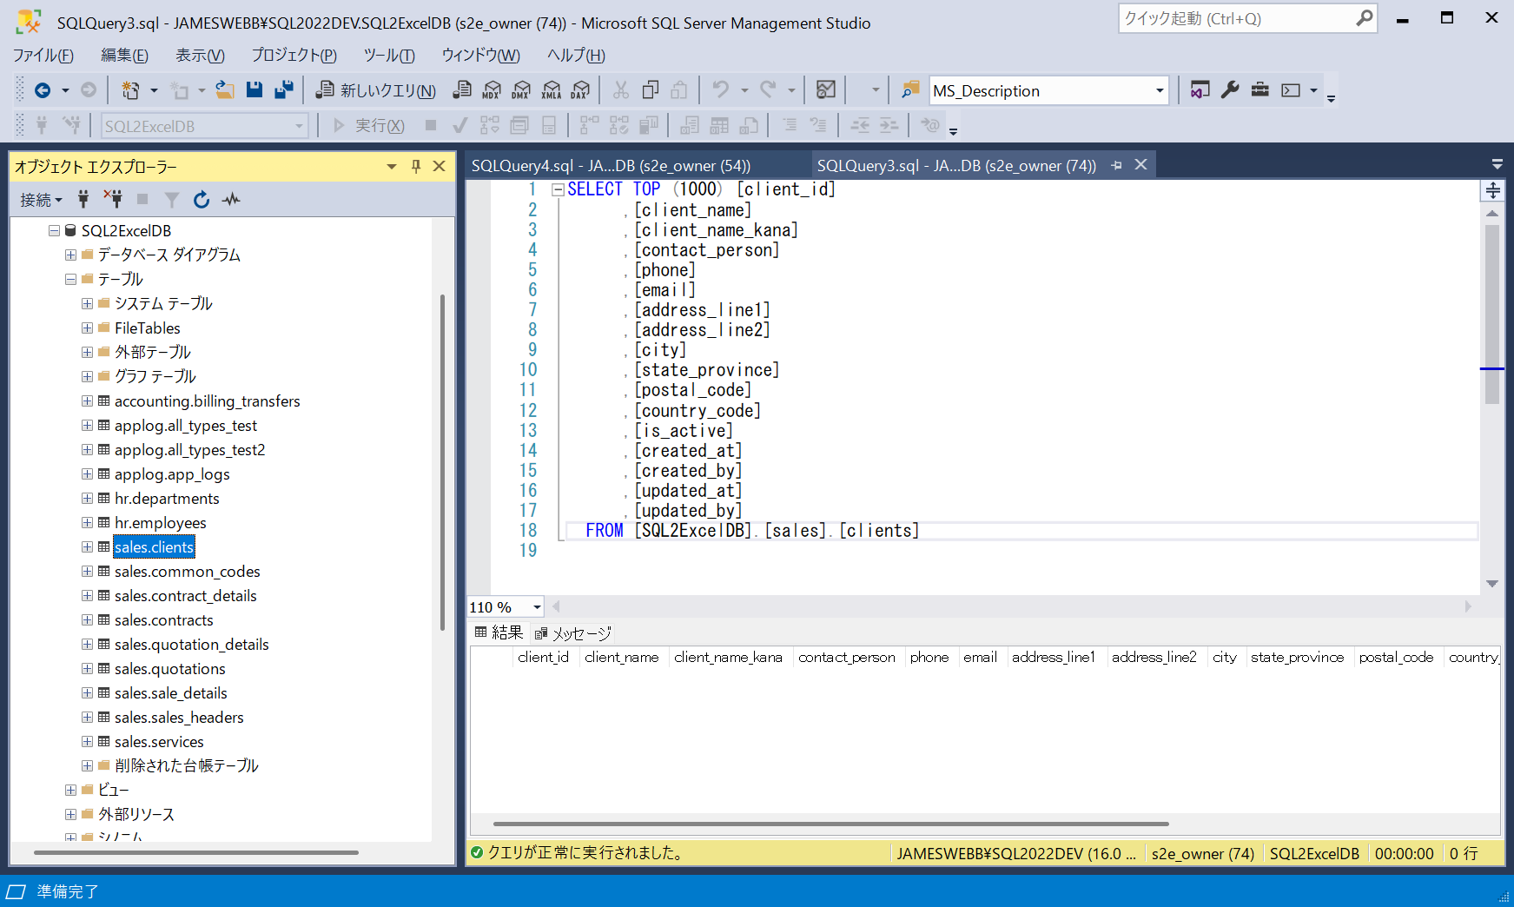

■ | IOP002b_AppDbTablesTreeOfOtherConnetion
 | [同一アプリDB内の別の接続が選択された場合のスキーマ・テーブルツリー内のテーブル]
 | 同じアプリDBの接続でも、例えばローカル開発環境、結合テスト環境、システムテスト環境等の環境毎に配置させているテーブルには違いがあります。
 | 次の例は同じアプリDBの接続で、結合テスト環境のテーブル群を表示した例です。結合テスト環境等では他のユーザーが試験的に作成したテーブル等が多数配置されている可能性があります。
 | スキーマ・テーブルツリーには接続先ごとに配置されている全てのテーブルが表示されます。
 | スキーマ・テーブルツリーにはDB上でテーブル論理名が定義されている場合、テーブル物理名の後方いテーブル論理名を付加します。

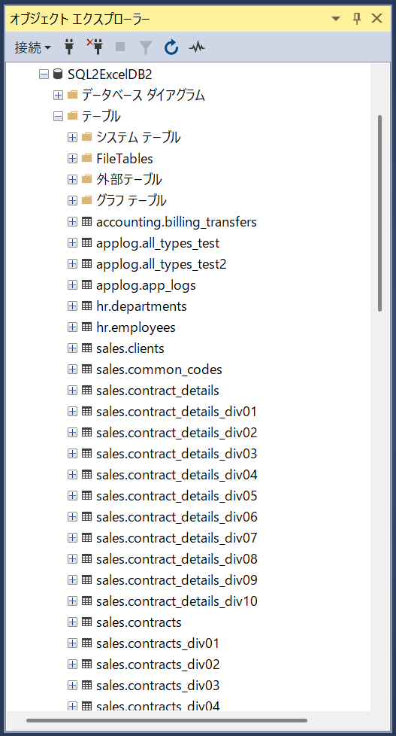
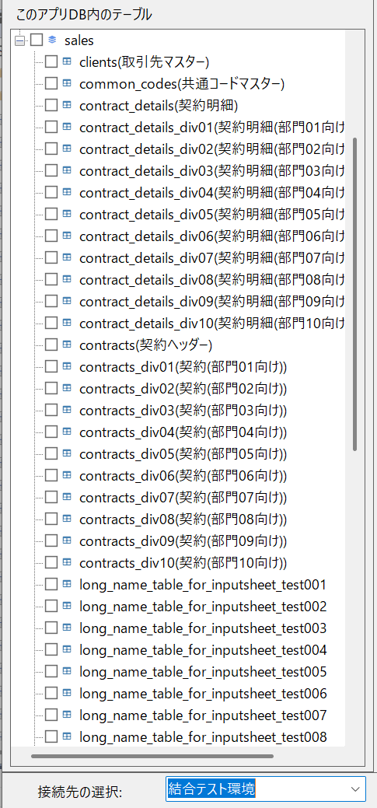

■ | IOP002c_SchemaAppDbTablesTree
 | [スキーマ・テーブルツリーにおけるスキーマとテーブルの階層構造の表示]
 | SQExcelが対応するデータベース種類のうちSQL Server、Oracle、PostgreSQLの3種類はスキーマの下層にテーブルを配置するモデルになっています。
 | この場合、スキーマ・テーブルツリー上ではテーブルはスキーマの下層に表示されます。
 | ※データベース種類毎にクライアントツール側でのスキーマ・テーブルの表示方法は異なります。SSMS (SQL Server Management Studio)ではスキーマ名はテーブル名の接頭辞として表示されます。

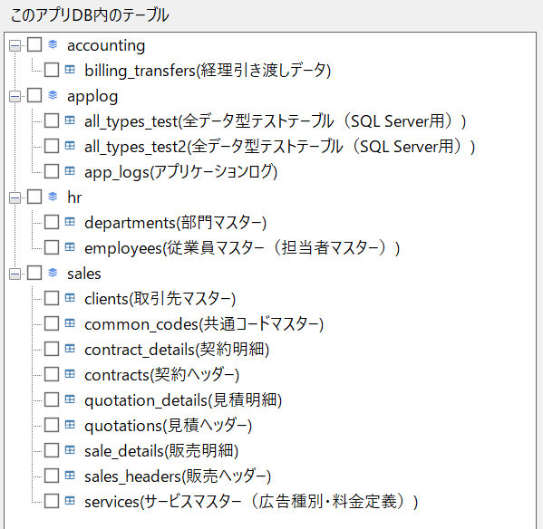
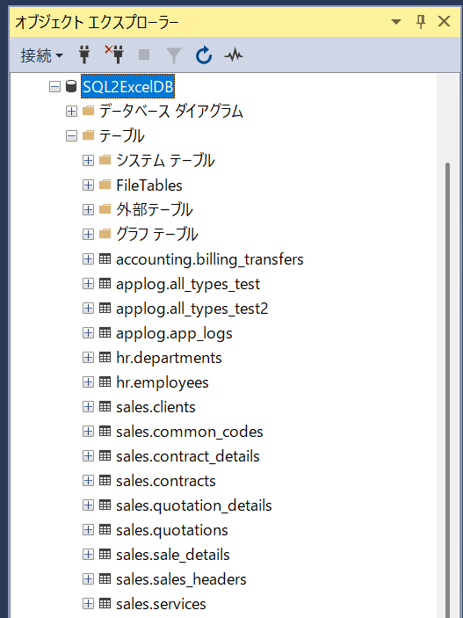

■ | IOP002d_NoSchemaAppDbTablesTree
 | [スキーマのないデータベースにおけるスキーマ・テーブルツリー内のテーブル表示]
 | SQExcelが対応するデータベース種類のうちMySQL、MariaDB、SQLiteの3種類にはスキーマというコンセプトは存在しません。
 | この場合、スキーマ・テーブルツリー上ではテーブルツリーの最上位レベルに並列で表示されます。
 | ※以下はMySQLのクライアントツールMySQL Workbench上でテーブル一覧を表示して、それらがSQExcelのスキーマ・テーブルツリー上でどのように表示されるかを示しています。

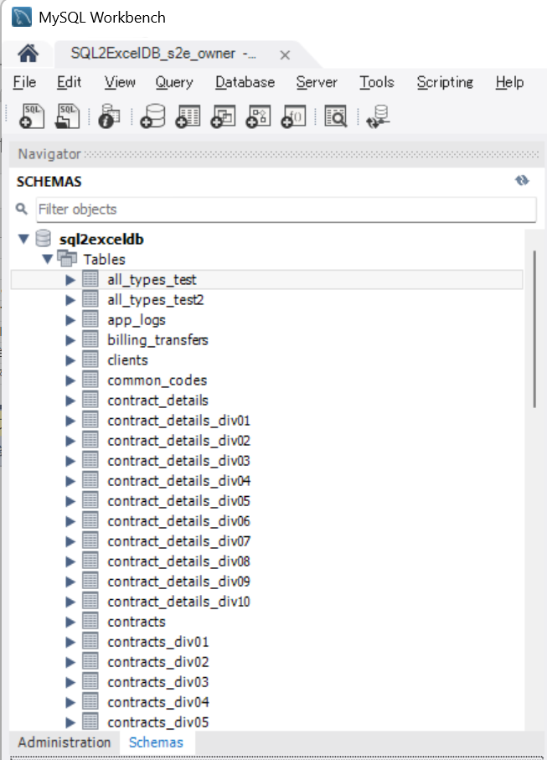
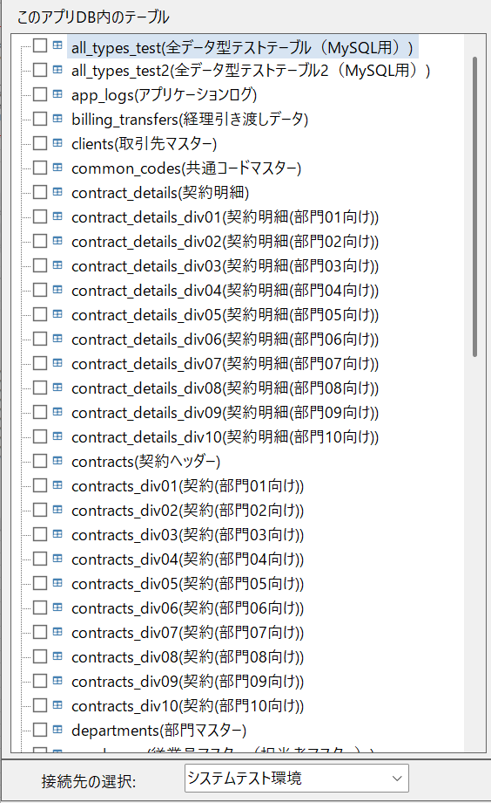

■ | IOP002e1_TableAddedInLocalDevEnv
 | [ローカル開発環境でテーブルが追加された]
 | スキーマ・テーブルツリーにテーブルが表示されている状態で、接続先にテーブルが追加されたり変更された場合の対応方法を紹介します。
 | 例としてIO操作画面でアクティブなローカル開発環境のデータベースに新規にテーブルを追加します。

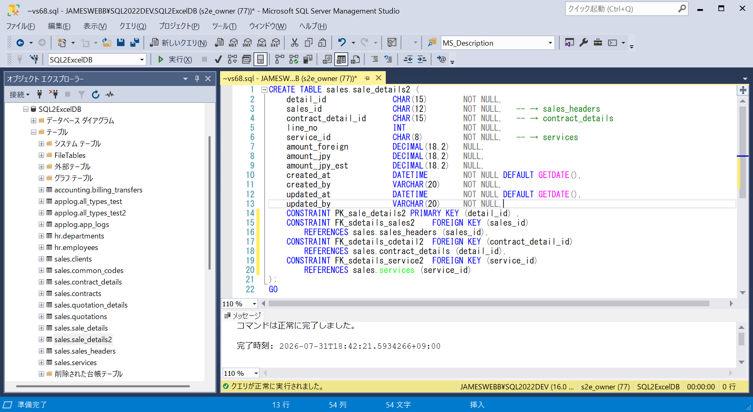

■ | IOP002e2_RefreshSchemaTableTree
 | [スキーマ・テーブルツリーのコンテキストメニューからテーブル情報の再取得を実行]
 | 追加したテーブルに対する入力シート操作を行う場合、このテーブルを先ずスキーマ・テーブルツリーに表示する必要があります。
 | このような場合はスキーマ・テーブルツリーのコンテキストメニューからテーブル情報の再取得をクリックします。
 | 追加したテーブルがツリー上に追加表示されます。
 | ※テーブルの追加・削除が発生した場合、テーブル情報の再取得を行う必要がありますが、テーブル項目定義が変更された場合にはこの操作は不要です。
 | SQExcelは入力シートの操作（入力シートの作成、データの取り込み、データの出力）を実行する場合は毎回テーブル構造を再検索します。
 | つまり処理対象のテーブルがリストされていれば、テーブル項目や項目のデータ型や主キー、必須項目、既定値の設定等については常に最新の情報に基づいて入力シート操作を行います。

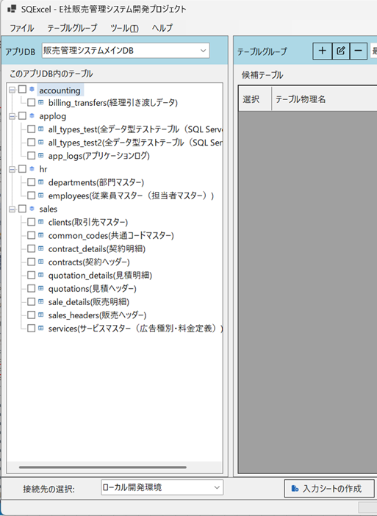
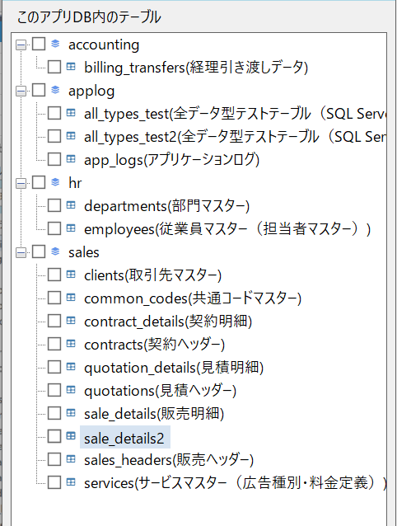

■ | IOP003a_SchemaTableTreeToCandidateTables
 | [スキーマ・テーブルツリーから候補テーブルグリッドへ]
 |  | IO操作画面で行う最初の作業は、テーブルグループに入力シート操作を行う対象となるテーブルを配置することです。
 |  | IO操作画面の最初の状態は画面左側のテーブルグループパネル内が空白な状態です。
 |  | スキーマ・テーブルツリーから最初のテーブルグループで取り扱うテーブルのチェックボックスをONにしてテーブルグループパネルの候補テーブルグリッドにドラッグ＆ドロップします。
 |  | ※テーブルグループにつては[データモデル階層のカージナリティ](/ja/operation-flow/#データモデル階層のカージナリティ以下をご参照ください。
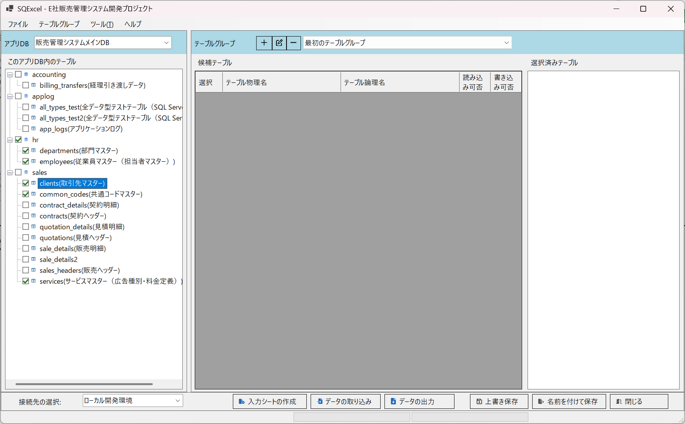
ドラッグ＆ドロップ

■ | IOP003b_CandidateTablesAdded
 | [候補テーブルグリッドにテーブルが追加される]
 |  | ドラッグ＆ドロップされたテーブルが候補テーブルグリッドに表示されます。
 |  | 候補テーブルグリッドに追加されたテーブルはスキーマ・テーブルツリー上ではフォント色が変わりノードの背景がグレーアウトされ、チェックボックスが選択できなくなります。
 |  | これは一つのテーブルが複数のテーブルグループに登録されるのを避けるためです。
 |  | ※IO操作画面では複数のテーブルグループを作成できますが、データベース上のテーブルはそれらのうち何れか一つにしか属することが出来ません。

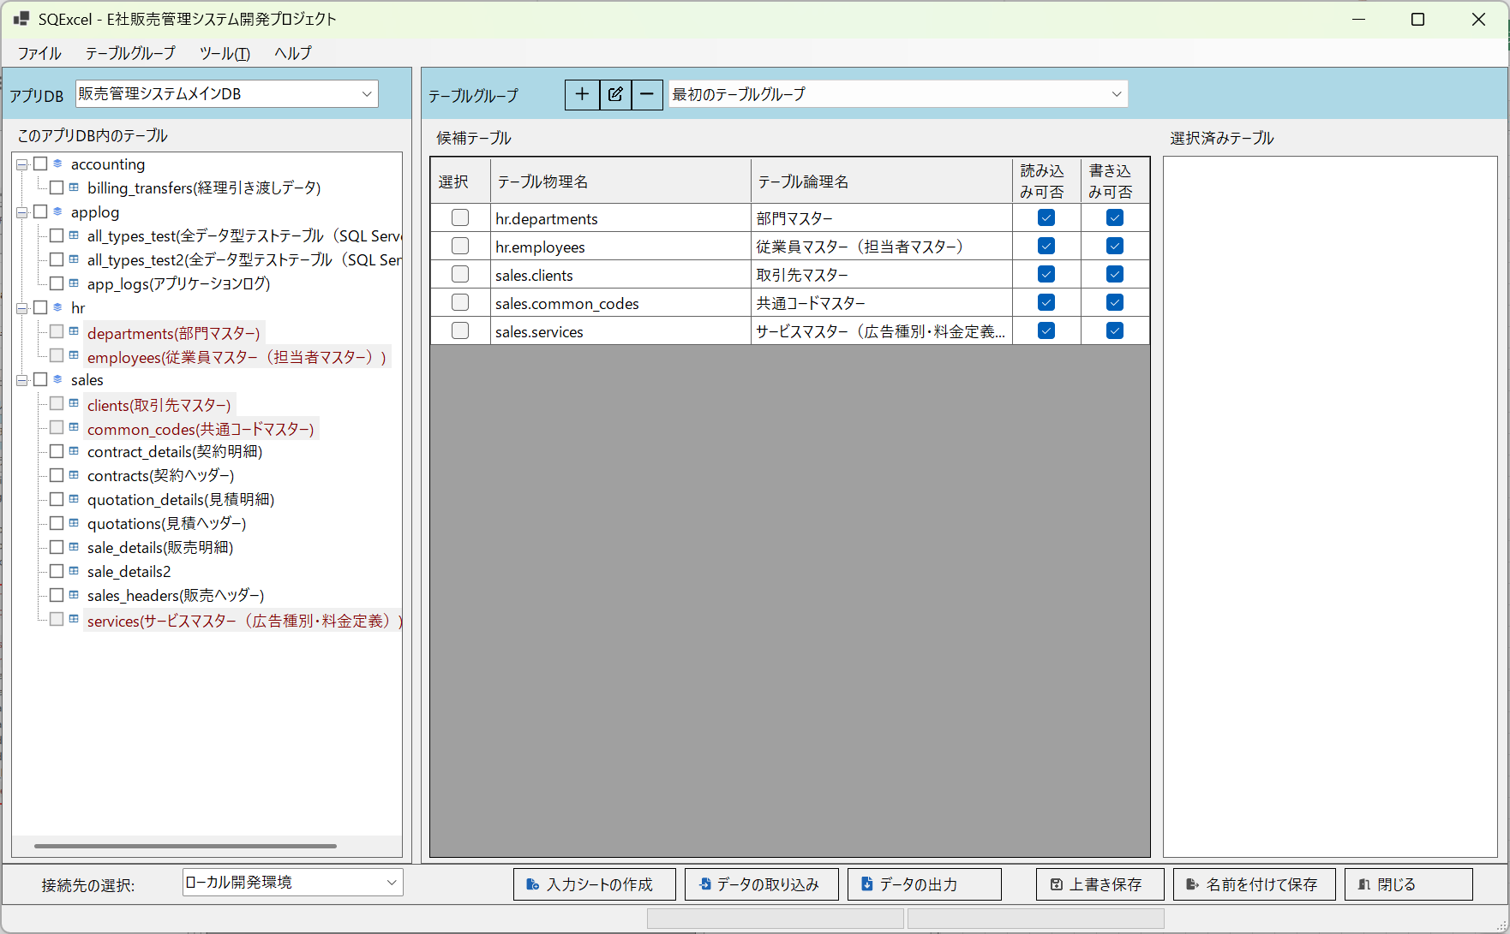

■ | IOP003c_CandidateTableGridCloseup
 | [候補テーブルグリッドの説明]
 |  | ここで候補テーブルグリッドについて説明します。
 |  | 候補テーブルグリッドに表示されるデータは、あくまでも入力シート操作を行う候補となるテーブルです。
 |  | （テーブルを実際に入力シート操作の対象とするには、ここから右隣の選択済みテーブルリストにドラッグ＆ドロップする必要があります。この操作はこの後説明します。）
 |  | 候補テーブルグリッドは読み取り専用の一覧表で、スキーマ・テーブルツリーからドラッグ＆ドロップ順番にテーブルを表示します。(その後グリッドの項目名をクリックすることで、表示順を変更することが出来ます。)

 |  | 候補テーブルグリッドの項目について以下の通り説明します。
 |  | 選択チェックボックス | 選択済みテーブルリストにコピーしたり、グリッドから削除するテーブルを指定する際にチェックします。
 |  | テーブル物理名 | テーブルの物理名を表示します。スキーマがある場合は[スキーマ名].[テーブル物理名]のように表示されます。
 |  | テーブル論理名 | テーブル論理名が正規の方法で定義されている場合に論理名を表示します。定義されていない場合には空白が表示されます。
 |  |  | テーブル論理名の正式な定義方法は対象となるデータベースの公式ヘルプなどをご参照ください。
 |  | 読み込み可否 | 接続ユーザーがこのテーブルに対して読み込み権限があるかをチェックします。
 |  |  | このチェックがOffであれば、SQExcelはそのテーブルに対するデータ出力を実行できません。
 |  | 書き込み可否 | 接続ユーザーがこのテーブルに対するINSERT/UPDATE/DELETEの各処理に対する権限があるかをチェックします。
 |  |  | INSERT/UPDATE/DELETEのいずれか一つの権限が不足している場合にはチェックはOffになります。
 |  |  | このチェックがOffである場合、SQExcelはそのテーブルに対するデータ取り込み処理でSQL種類INSERT/UPDATE/DELETEのいずれか、または全てでエラーになる可能性があります。
 |  |  | ※その場合データ取り込みのオプションでSQLの出力のみ(実行をスキップ)を選択してSQLを出力し、それをデータベースクライアントツールから実行権限を有するユーザーに処理させることができます。

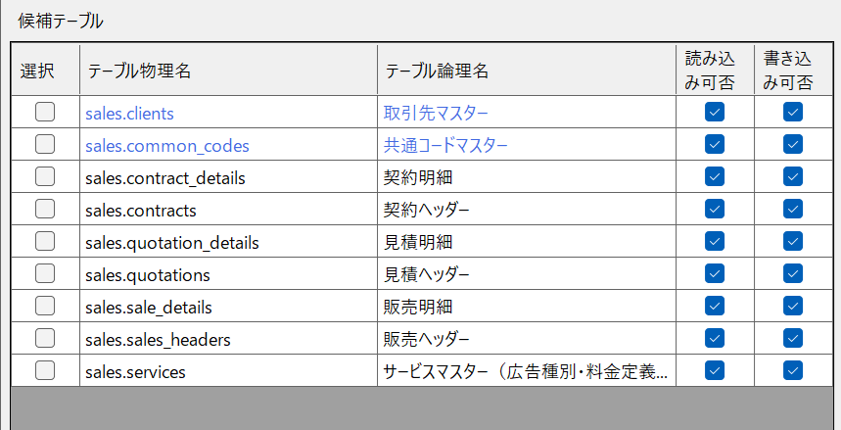

■ | IOP003d_CandidateTableGridContextMenu
 | [候補テーブルグリッドのコンテキストメニュー]
 |  | 候補テーブルグリッドのコンテキストメニューとその動作について説明します。

 |  | 全テーブルの選択をチェック |  | 候補テーブルグリッド内の全てのテーブルの選択チェックボックスをOnにします。
 |  | 全テーブルの選択をチェック解除 |  | 候補テーブルグリッド内の全てのテーブルの選択チェックボックスをOffにします。
 |  | テーブルを削除 |  | 選択チェックボックスがOnになっているテーブルをグリッド上から削除します。
 |  |  |  | この結果スキーマ・テーブルツリー上でグレーアウトされていたこれらのテーブルが使用可能になり、再度選択可能になります。
 |  |  |  | 削除対象テーブルが、選択済みテーブルリストに表示されている場合には、自動的にリストから削除されます。

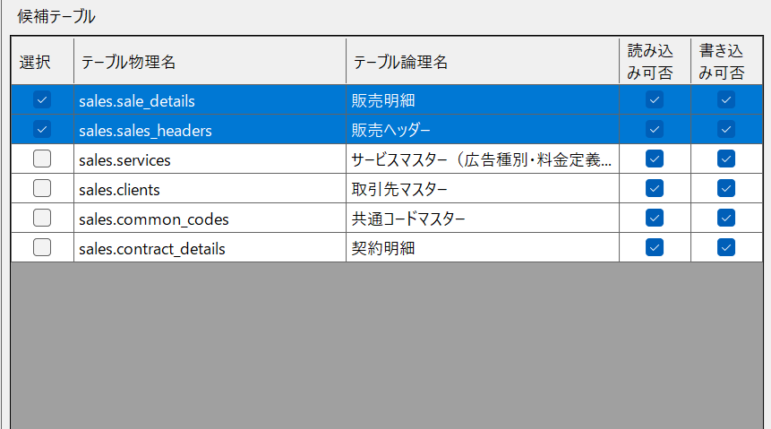
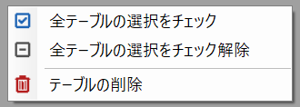

■ | IOP004a_CandidateTablesToSelectedTableList
 | [候補テーブルグリッドから選択済みテーブルリストへ]
 |  | 候補テーブルグリッドに表示されているテーブルを選択済みテーブルリストにドラッグ＆ドロップして貼り付けます。
 |  | 選択済みテーブルリストにリストされたテーブルだけが入力シート操作の対象になります。

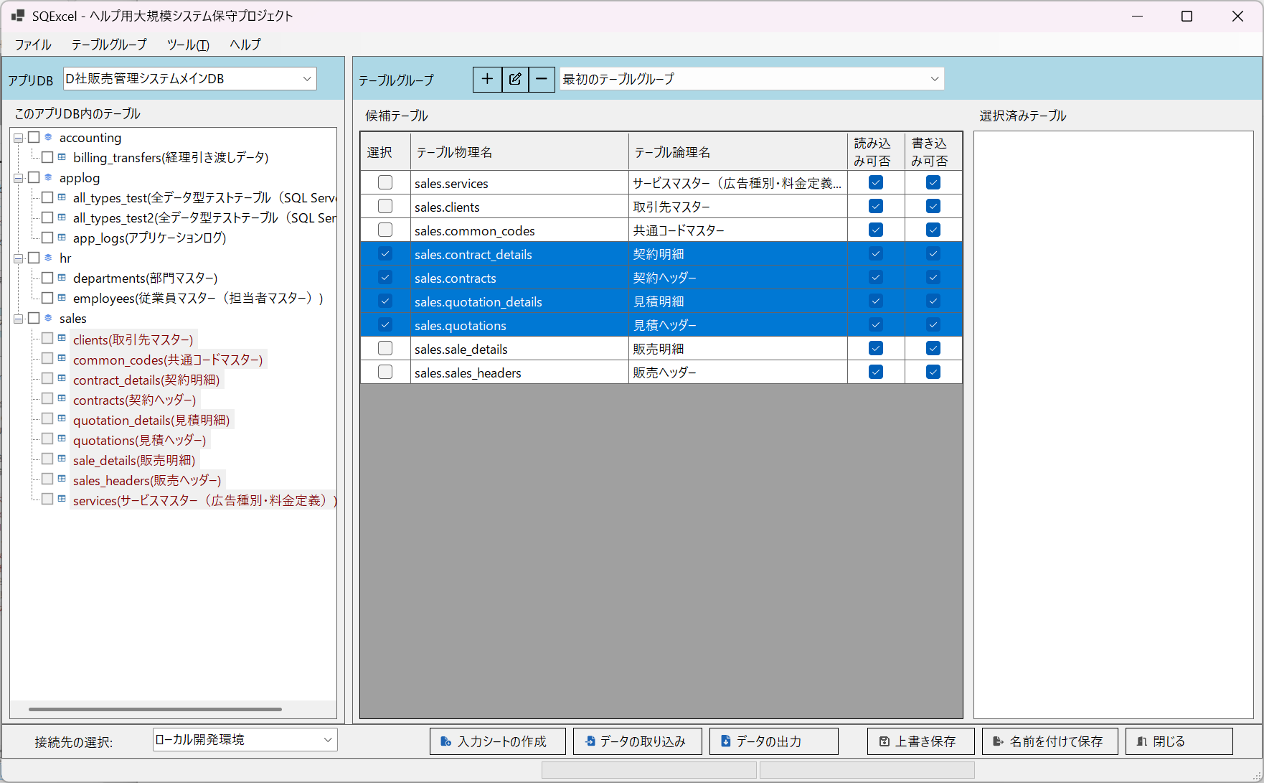
ドラッグ＆ドロップ

■ | IOP004b_TablesInSelectedTableList
 | [選択済みテーブルリスト上のテーブルへ]
 |  | 選択済みテーブルリストにドラッグ＆ドロップで貼り付けられたテーブルが入力シート操作の対象となります。
 |  | リストされたテーブルは候補テーブルグリッド上ではフォント色が変わりますが、選択チェックボックスは使用可能です。
 |  | つまり何度でもチェックボックスをOnにしてドラッグ＆ドロップ出来ますが、既にリスト上にそのテーブルがある場合は何も変化は起きません。

■ | IOP004c_OrderInInSelectedTableList
 | [選択済みテーブルリストのテーブル順序変更]
 |  | 選択済みテーブルリスト内でのテーブルの並び順が、入力シート操作内での処理順序になります。
 |  | 入力シートの作成やデータ取り込み処理において、特に外部キー参照があるような場合には、この処理順は非常に重要になります。
 |  | （詳しくは、外部キー参照のあるテーブルへのデータ挿入及び削除手順（重要）をご覧ください。)
 |  | 外部キー参照のあるテーブルでは、参照されるテーブルを前方に、参照するテーブルを後方に配置します。
 |  | 選択済みテーブルリスト内の要素は行を選択してドラッグ＆ドロップで順番を入れ替えることが出来ます。
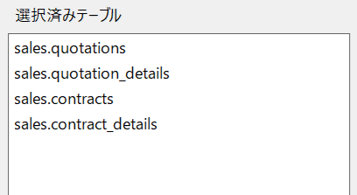

■ | IOP004d_ContextMenuOnSelectedTableList
 | [選択済みテーブルリストのコンテキストメニュー]
 |  | 選択済みテーブルリストのコンテキストメニューとその動作について説明します。
 |  | （説明文はmd内に記載済み）
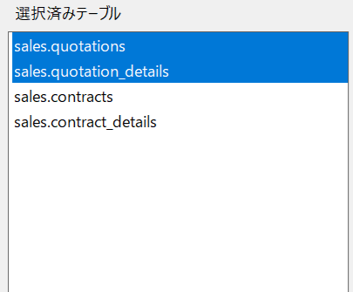
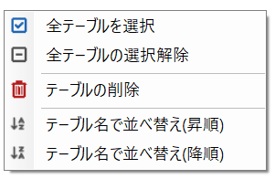

■ | IOP005a_EditFirstTableGroup
 | [最初のテーブルグループ名を変更]
 |  | IO操作画面には既定で「最初のテーブルグループ」が作成されています。
 |  | 大抵の場合テーブルグループは複数作成し、同じような用途で使用するテーブルや、アプリケーションの1つの機能で使用するテーブルをグループ化するので
 |  | 1つのアプリDBに対して複数のテーブルグループを作成します。
 |  | 複数のテーブルグループを作成する場合、個々のテーブルグループに分かりやすい名前を付けるようにします。
 |  | 先ずは既定の「最初のテーブルグループ」の名前を変えます。
 |  | テーブルグループコンボボックス左側のテーブルグループ編集ボタンをクリックしてテーブルグループの変更ダイアログ上でテーブルグループと説明を編集します。
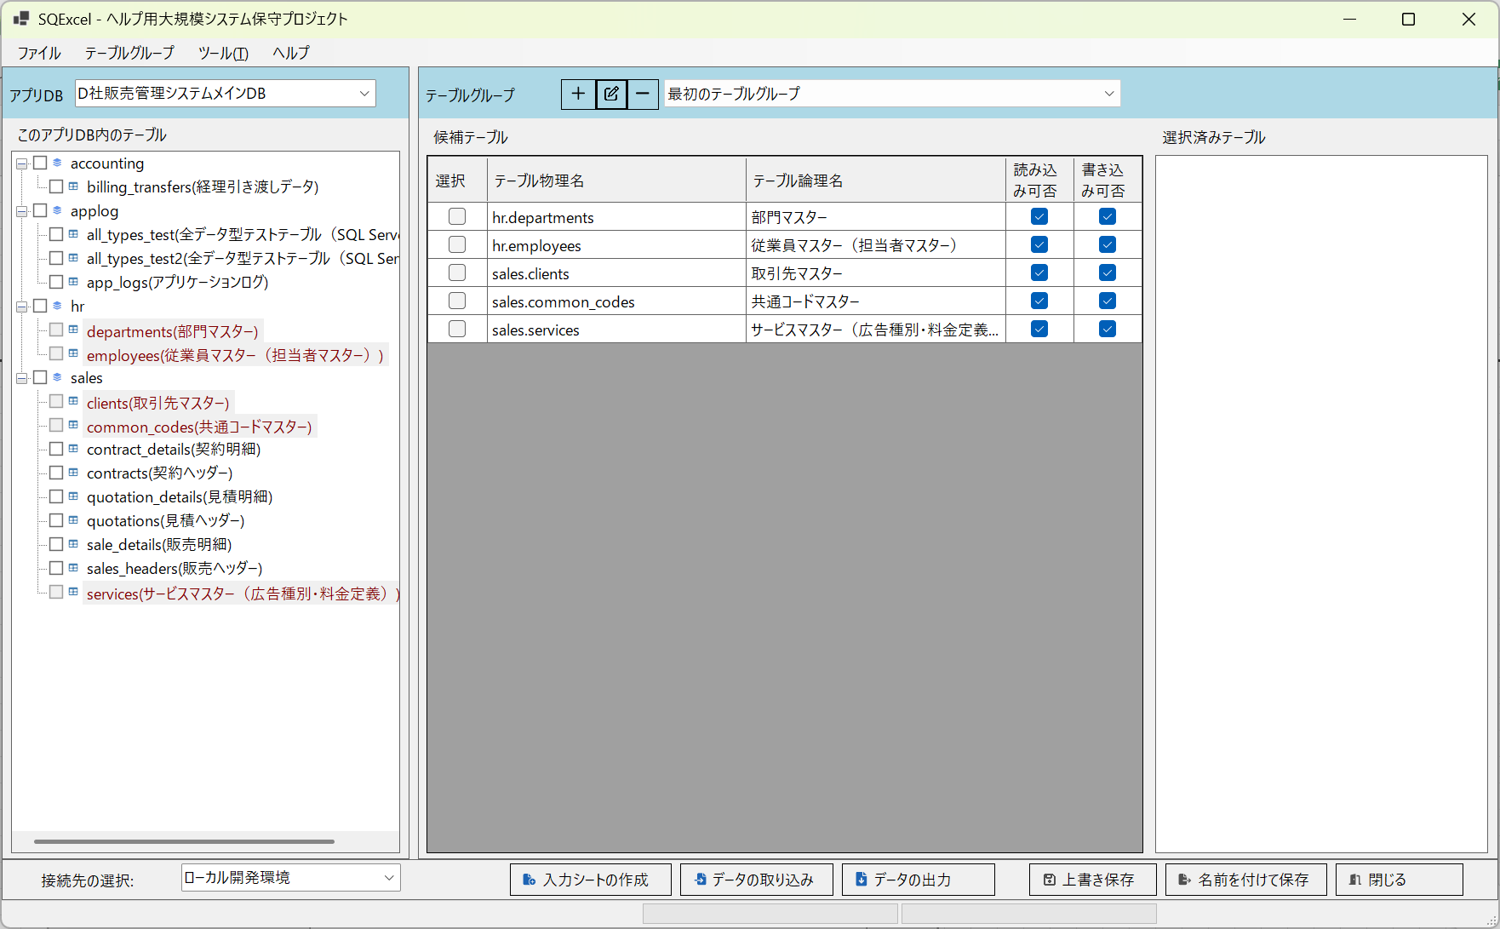
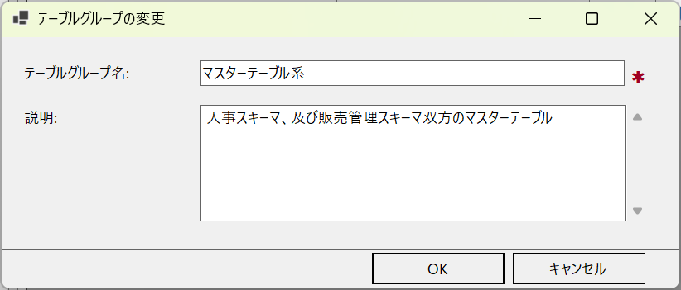

■ | IOP005b_FirstTableGroupChanged
 | [最初のテーブルグループ名の変更結果が反映される]
 |  | テーブルグループ変更の結果は直ぐにコンボボックスに反映されます。

■ | IOP005c_AddNewTableGroup
 | [新しいテーブルグループの追加]
 |  | 新しいテーブルグループを追加するには、テーブルグループコンボボックス左側のテーブルグループ追加ボタンをクリックします。
 |  | テーブルグループの追加ダイアログが開くので、入力エリアのプレースホルダのプロンプトに従ってテーブルグループ名と説明を入力します。
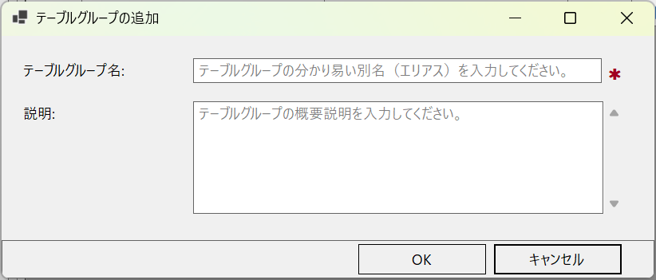

■ | IOP005d_AddTablesToNewTableGroup
 | [新しいテーブルグループにテーブルを追加します]
 |  | 新しいテーブルグループに、スキーマ・テーブルツリー→候補テーブルグリッド→選択済みテーブルリストの順にテーブルを追加します。

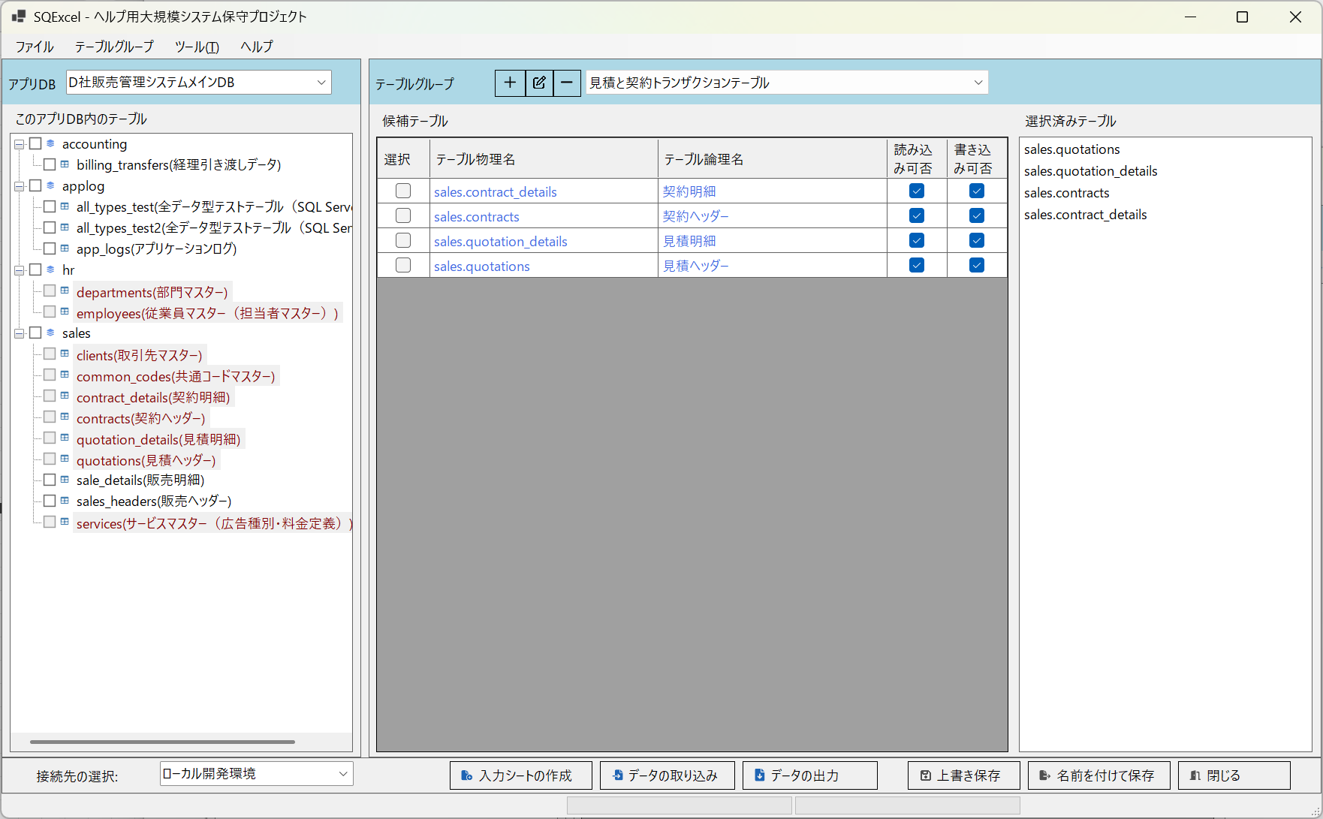

■ | IOP005e_MultiTableGroupsOnComboBox
 | [コンボボックスから任意のテーブルグループを選択]
 | こうして一つのアプリDB以下に複数のテーブルグループが作成されます。
 | いずれかのテーブルグループをテーブルグループパネル上でアクティブにするにはテーブルグループコンボボックスから任意のグループを選択します。
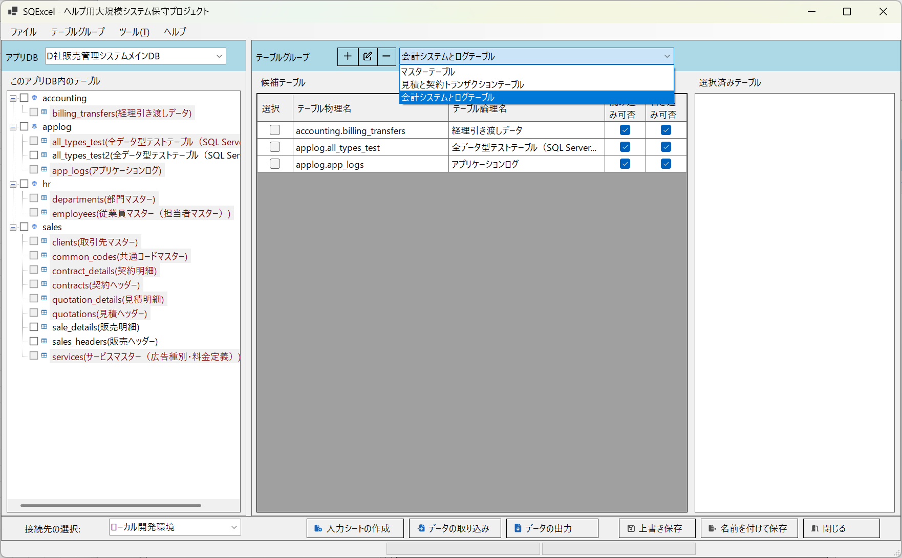

■ | IOP005f_DeleteTableGroup
 | [テーブルグループの削除]
 | テーブルグループを削除する必要が生じた場合にはテーブルグループコンボボックスで削除対象のグループを選択して、テーブルグループ削除ボタンをクリックします。
 | テーブルグループ削除の確認ダイアログが開くのではいを選択します。

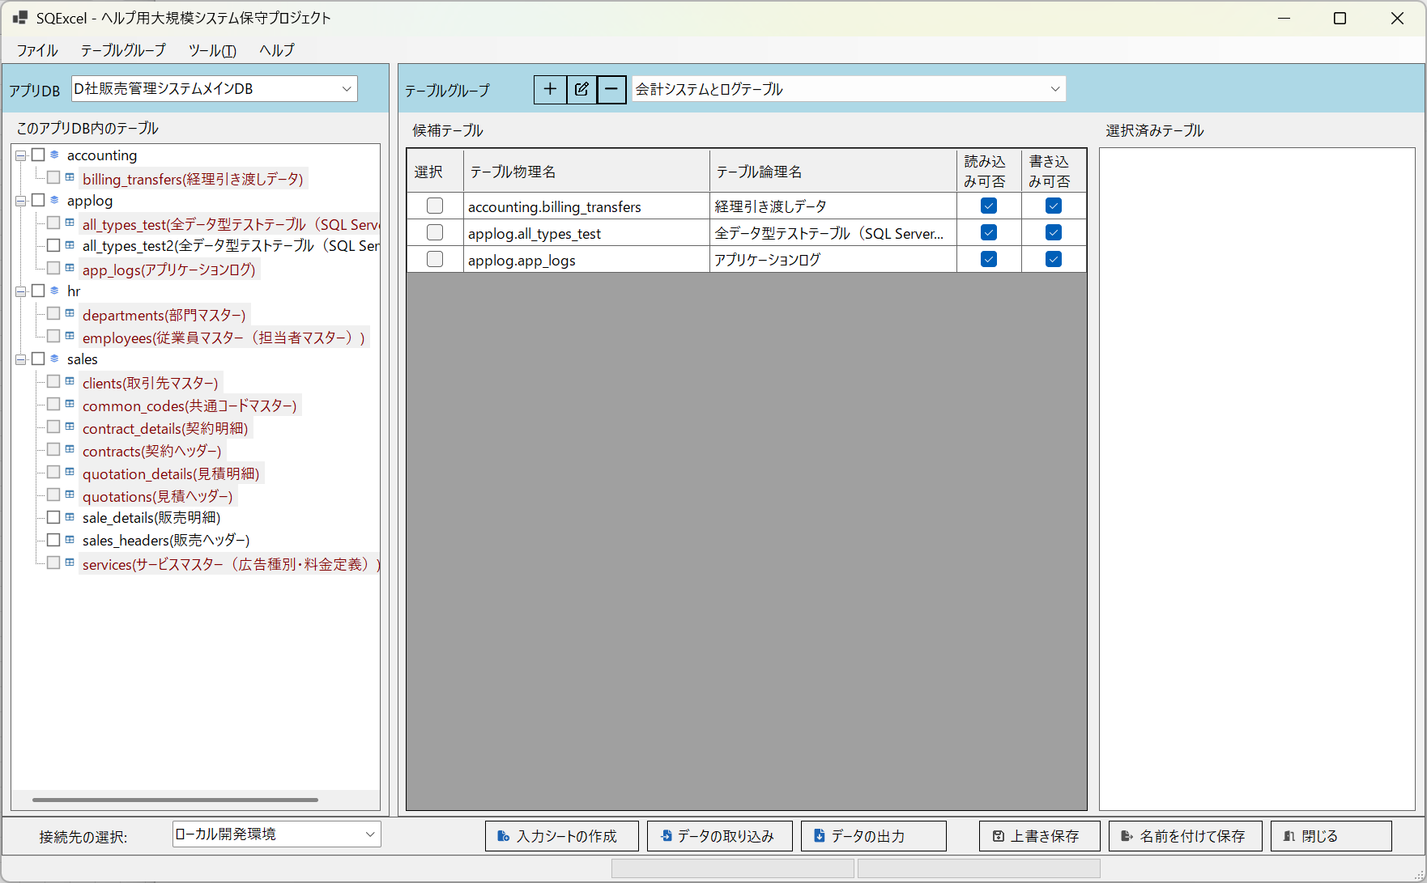
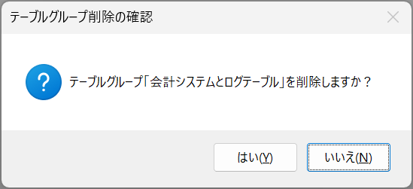

■ | IOP005g_TableGroupDeleteResult
 | [テーブルグループの削除結果]
 | はいを選択すると選択されていたテーブルグループは削除されます。
 | テーブルグループコンボボックスのドロップダウンリストから削除されたテーブルグループがクリアされています。

■ | IOP006a_UniqueTableOnLocalDevEnv
 | [ローカル開発環境にのみ存在するテーブル]
 | ここでは「テーブル情報の再取得」セクションでローカル開発環境の接続先に追加したsale_details2テーブルについて考えてみましょう。
 | このテーブルはローカル開発環境のデータベース上には存在しますが、結合テスト環境やシステムテスト環境には存在しません。
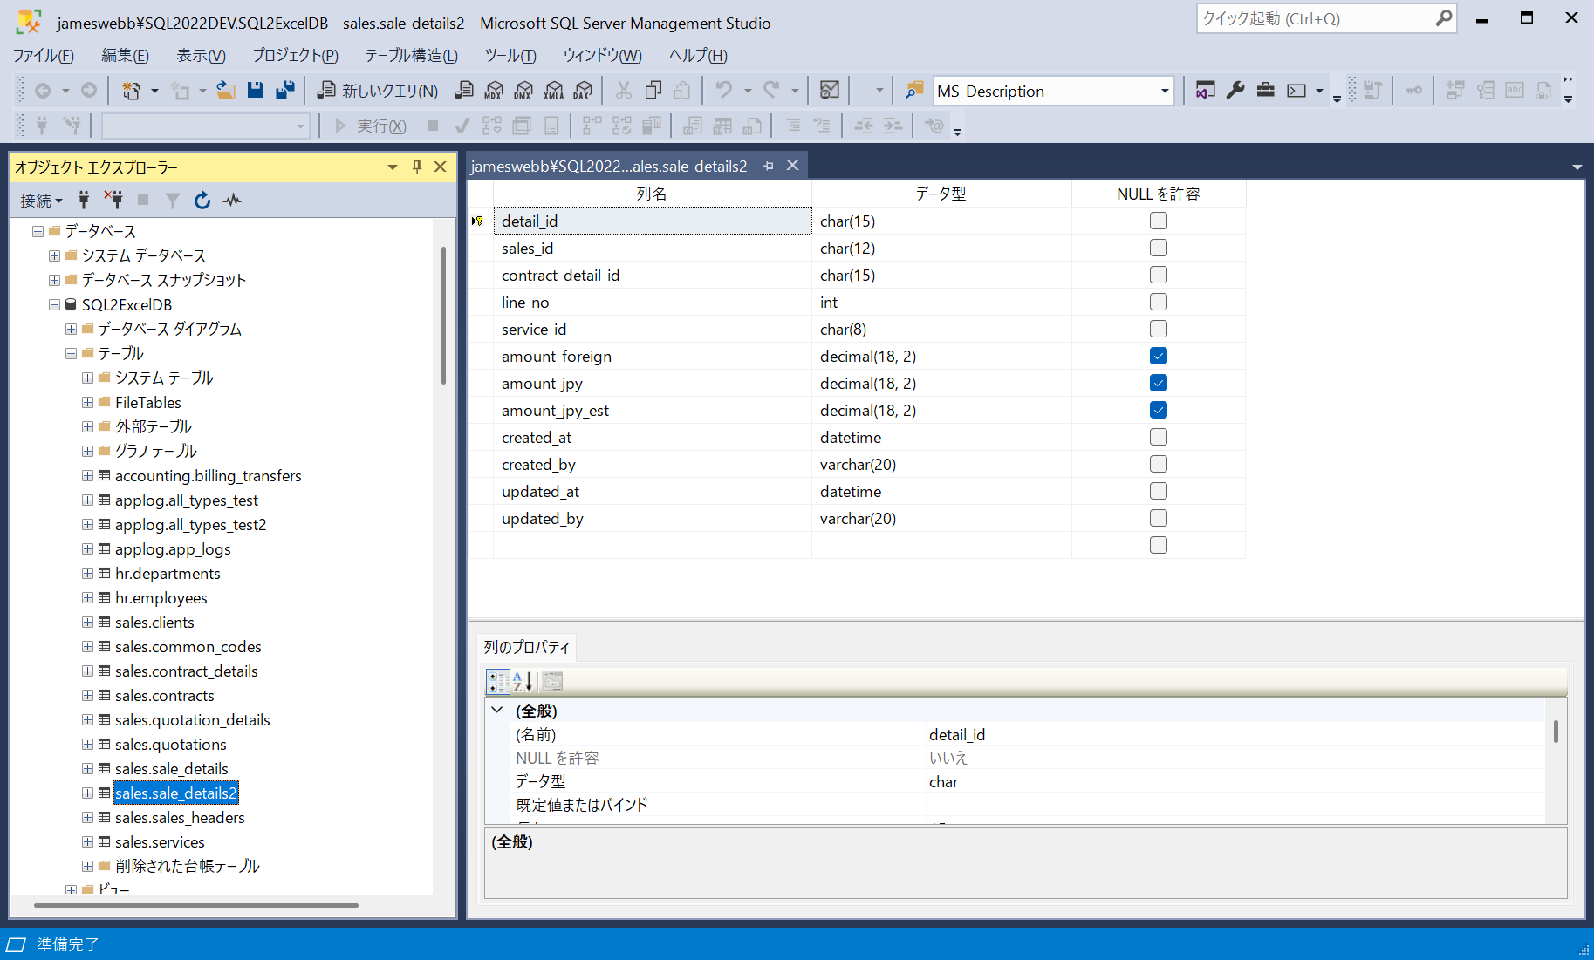

■ | IOP006b_UniqueTableInLocalDevEnvConnection
 | [ローカル開発環境をアクティブにしてユニークテーブルを加える]
 | sale_details2テーブルをスキーマ・テーブルツリー上の「テーブル情報の再取得で」取込み、候補テーブルグリッドと選択済みテーブルリストに配置して、保存します。
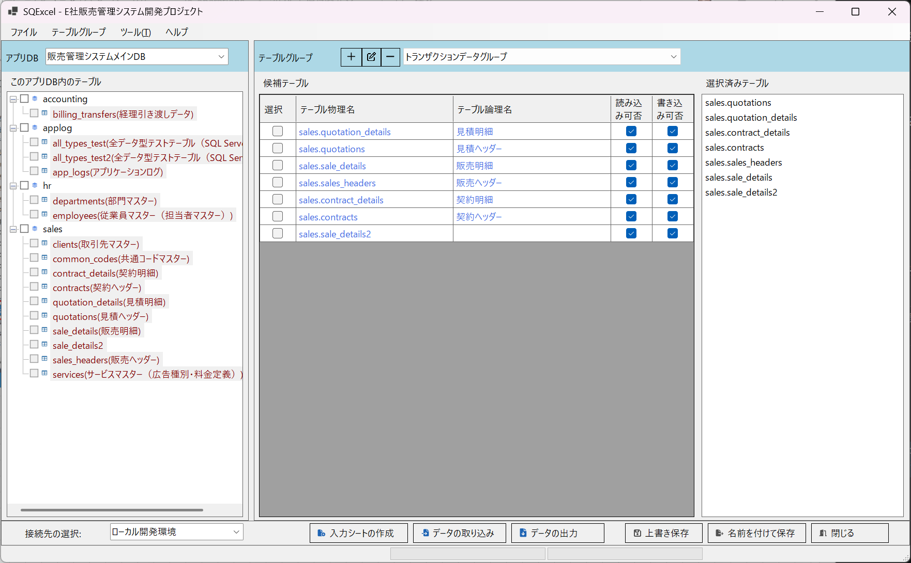

■ | IOP006c_NotExistingTableInOtherConnection
 | [別環境の接続を選択すると存在しないテーブルは赤でマーク]
 | この状態で接続先をこのテーブルが定義されていない結合テスト環境に変更します。
 | テーブルグループ上ではこのsales.sale_detail2が保存されているので候補テーブルグリッドと選択髄テーブルリストには表示されます。
 | しかしこのテーブルは結合テスト環境には存在しないので、候補テーブルグリッドと選択髄テーブルリスト上ではエラーを示す赤色のフォントで表示されます。
 | このテーブルを選択済みテーブルリストに載せたまま入力シート操作を実行すると、このテーブルに関する処理はエラーになるります。
 | ※問題となるsales.sale_detail2が後日結合テスト環境にも作成されるのであれば、候補テーブルグリッドの内容はこのままでもOKですが、選択済みテーブルリストからは削除する必要があります。

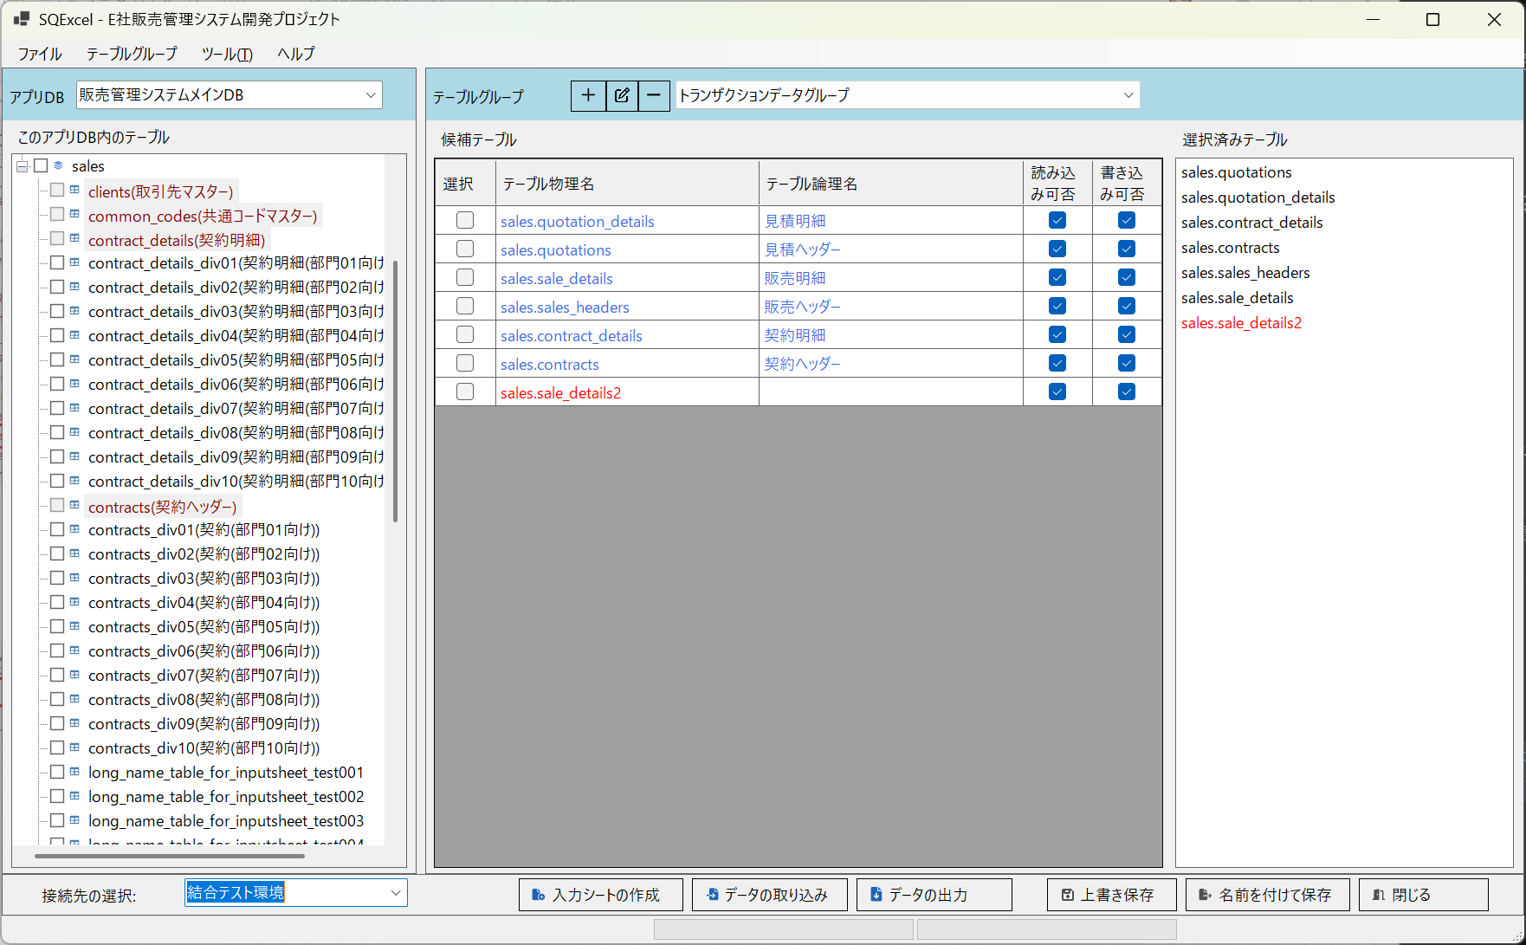

■ | IOP007_StopShowToolTip
 | [操作ガイダンス用のツールチップ表示停止]
 | IO操作画面もホーム画面と同様に、画面上のエリアごとに操作ガイダンス用ツールチップが表示されます。
 | 操作に慣れてきてこのツールチップの表示が不要になったら、トップメニューより[ヘルプ]の直下にある[ツールチップを表示する]アイテムのチェックをクリックして外してください。
 | これにより操作ガイダンス用ツールチップの表示は停止されます。
 |  | この設定はホーム画面でのツールチップの表示も制御します。
 |  | （ホーム画面で同じメニューからツールチップの表示をONにしてIO操作画面を表示すると、再度操作ガイダンス用ツールチップが表示されるようになります。）

START-PAGE
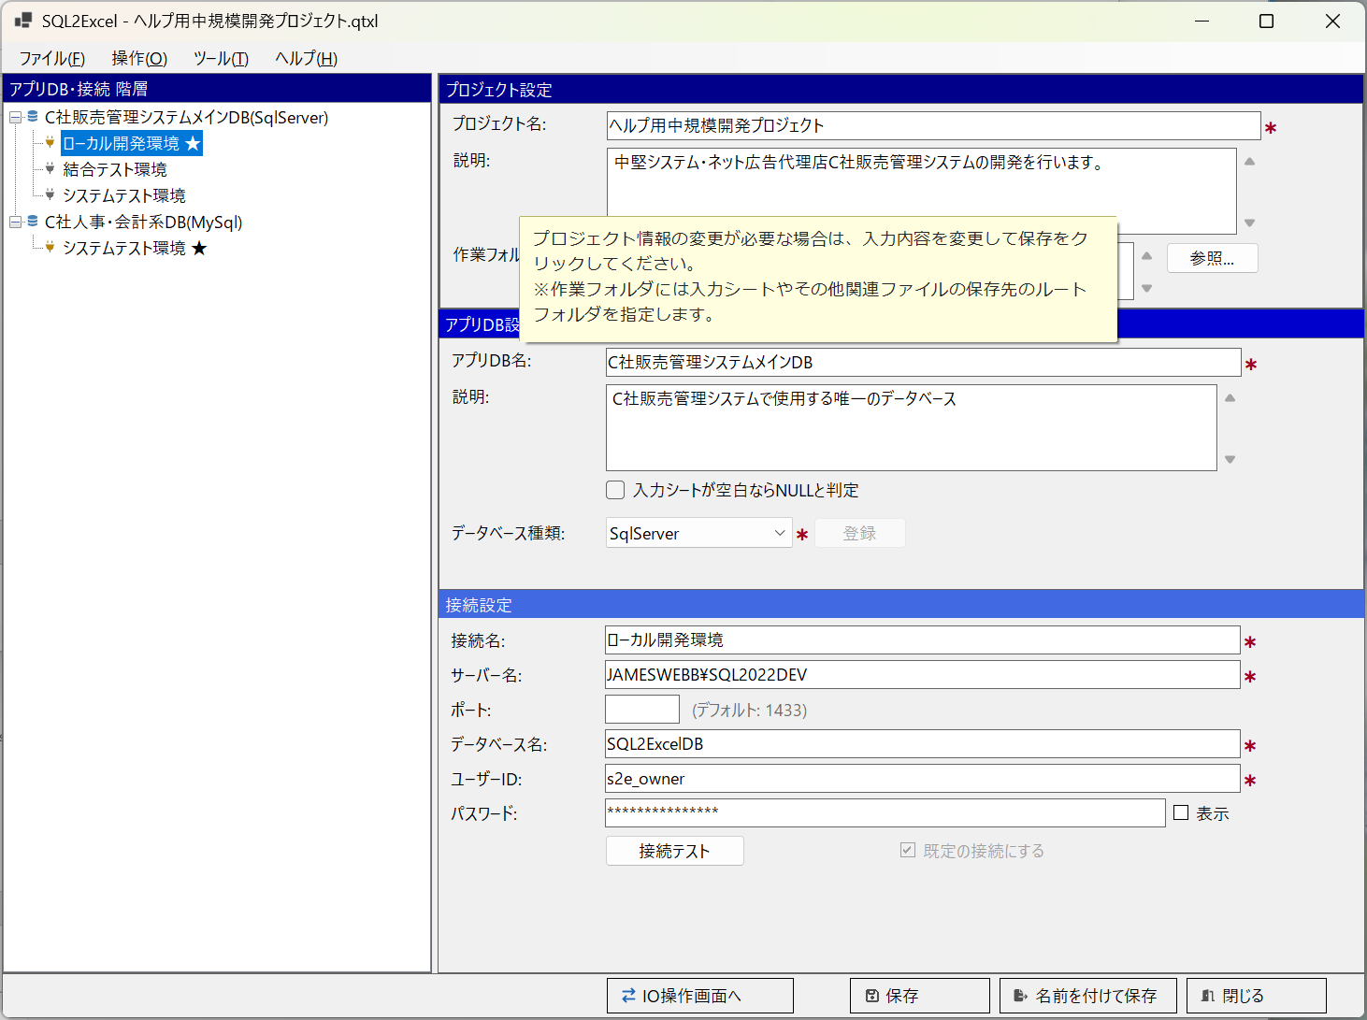
■ | SP001_StartPageOverview
 | [スタートページの構成]

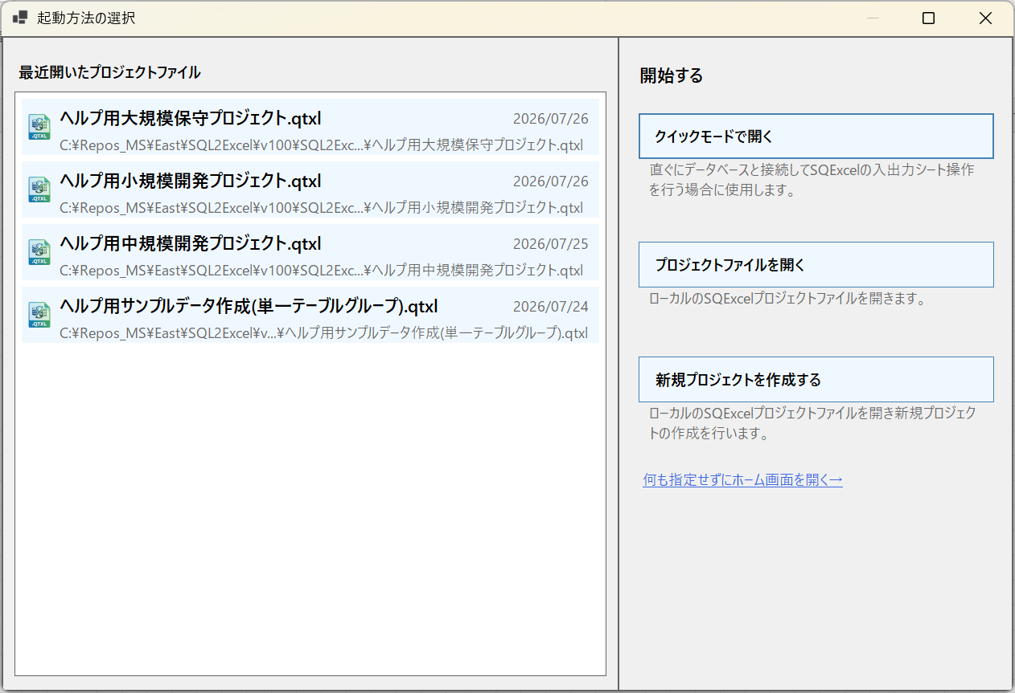
①
②
③
④
⑤

■ | SP002_FileNotFoundWarning
 | [ファイルが見つからない場合のワーニング]
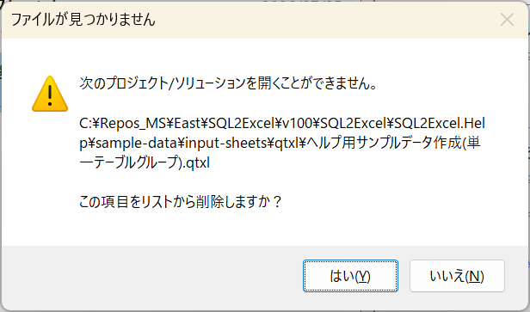

■ | SP003_OpenFileDialog
 | [「.qtxlファイルを選択」の標準ファイルオープンダイアログ]
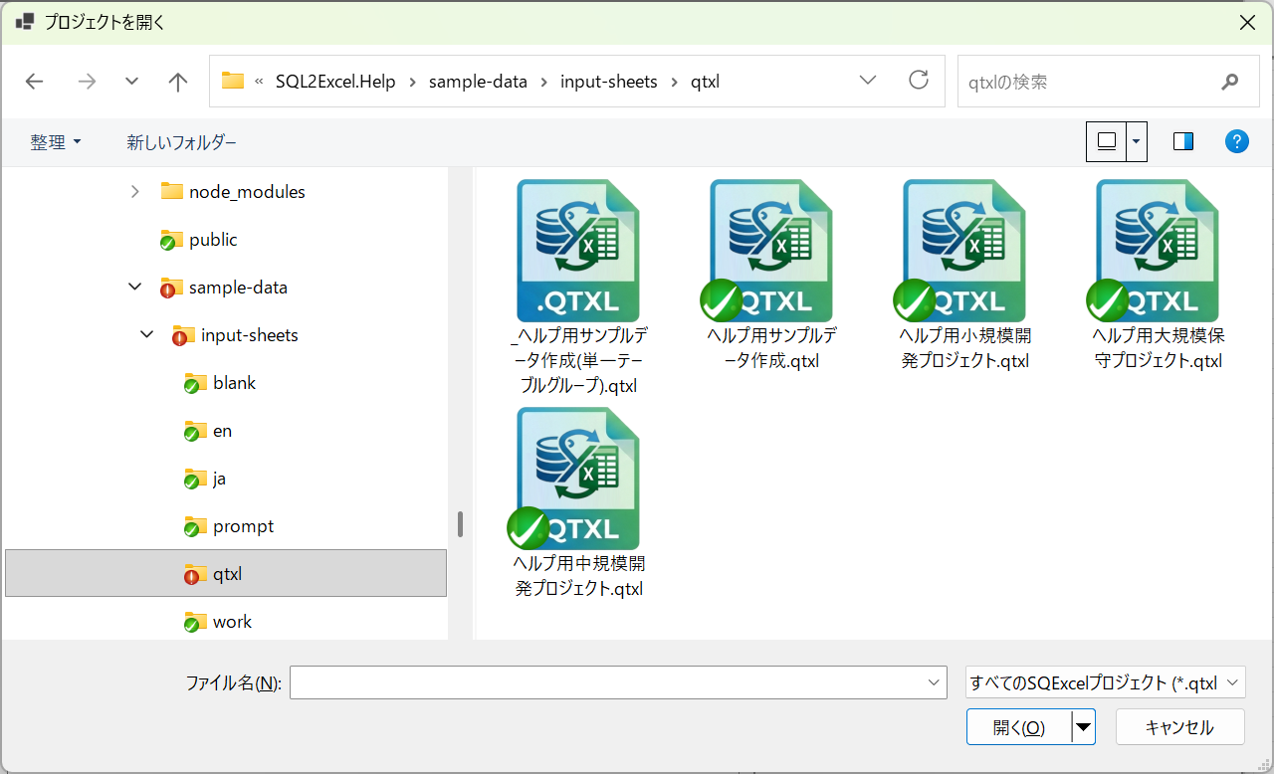

■ | SP004_HomeFormWithGuidancePlaceholder
 | [プロジェクト名・説明・作業フォルダの各入力欄にグレーのプレースホルダー文言が表示された、直後のホーム画面]
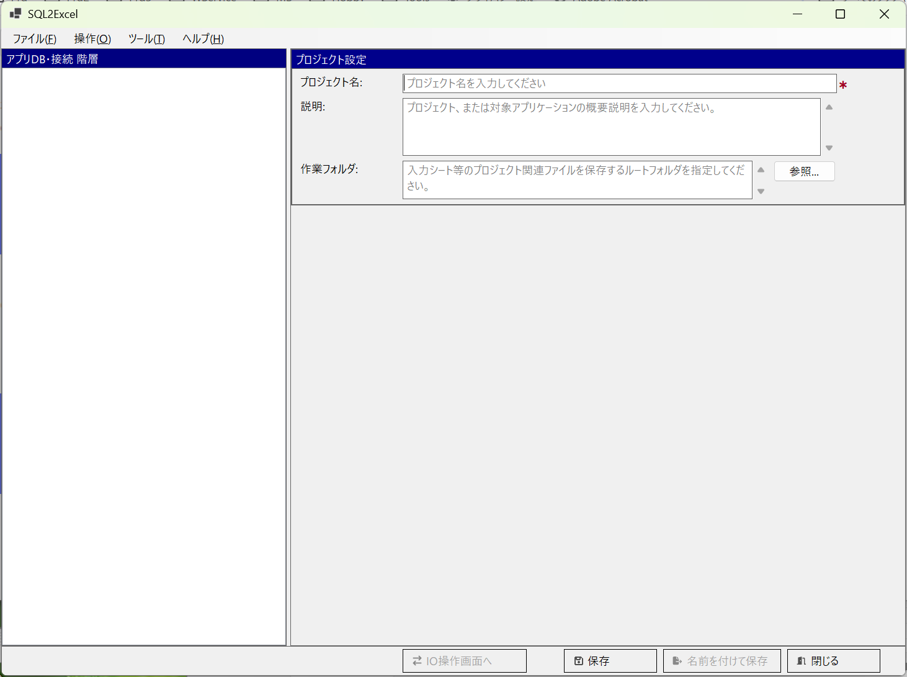

■ | SP005_NoRecentFiles
 | [①のリスト位置に「最近開いたプロジェクトファイルはありません」の文言が表示された状態のスタートページ]
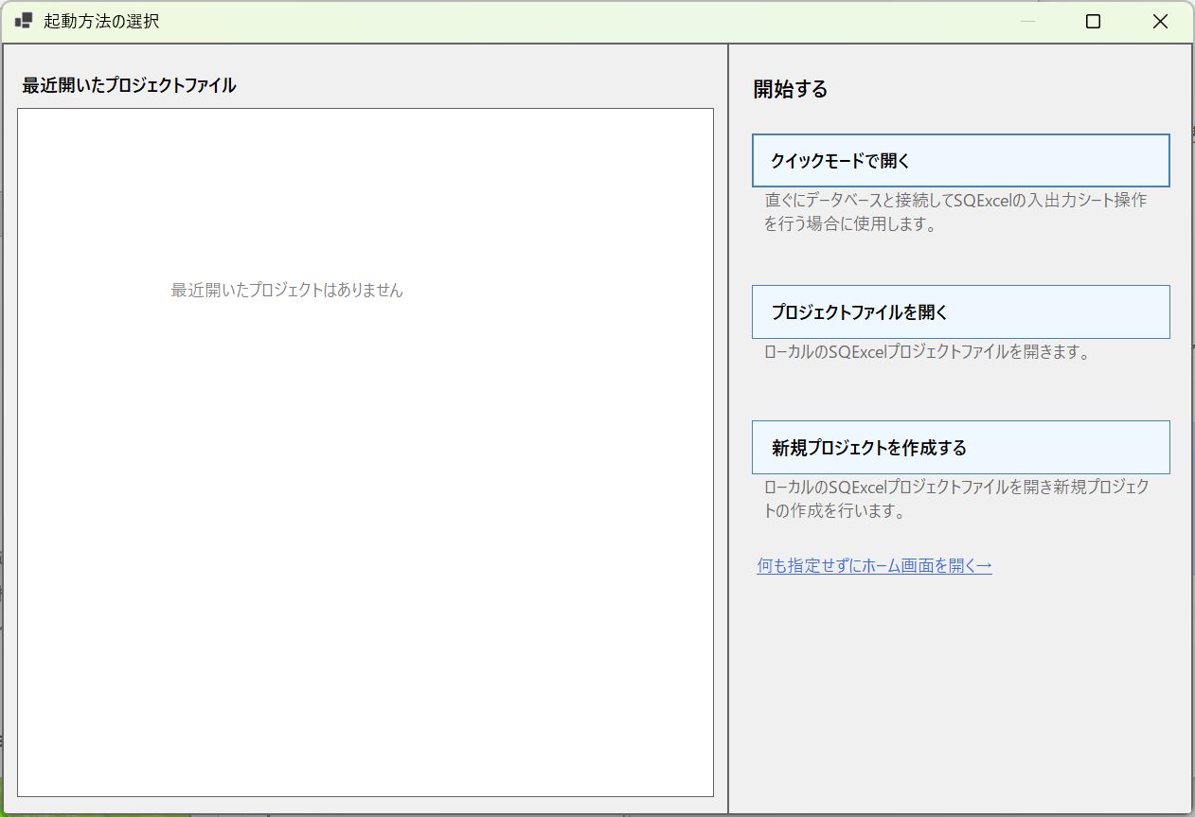

■ | SP006_StartByDblClickQtxlFile
 | [.qtxlファイルをダブルクリックすることにより起動]
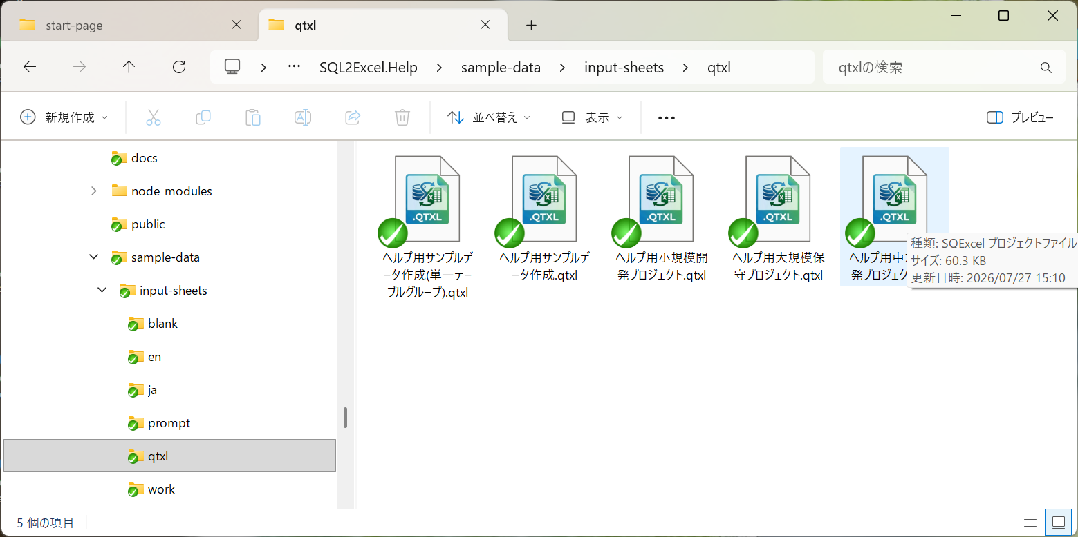
この.qtxlファイルをダブルクリックす。

■ | SP007_SQExcelStartsFromHome
 | [スタートページは表示されずホーム画面が表示される]

